S2142 送货单
汭 珩 发 货 清 单

 |  |  | Shipping Date 发货日期: | 2025-11-06
 |  |  | 快递单号: | 中通：
ORDER NR | Item Code | ARTICLE | Colour | Size | Order Qty | Back-up Qty | Total Qty | Carton #/Total | Net Weight (kg) | Gross Weight (kg) | REMARK
订单号 | 产品型号 | 款号 | 颜色 | 尺码 | 订单数 | 备品数 | 实发数量 | 总箱数\箱号 | 净重（公斤) | 毛重（公斤) | 备注
S2142 | SLZ06101SA | 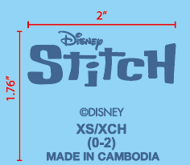 | 2139C | XS | 61 | 19 | 80 | 1 | 2.58KG | 2.24KG | 34.5*25.5*20CM
 |  |  |  | S | 85 | 15 | 100
 |  |  |  | M | 133 | 17 | 150
 |  |  |  | L | 133 | 7 | 140
 |  |  |  | XL | 133 |  | 150
 |  |  |  | 2X | 85 | 15 | 100
 |  |  |  | 3X | 85 | 15 | 100
 | LZ06102SB | 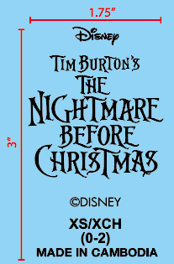 | Black | XS | 36 | 24 | 60
 |  |  |  | S | 36 | 24 | 60
 |  |  |  | M | 61 | 19 | 80
 |  |  |  | L | 73 | 17 | 90
 |  |  |  | XL | 73 | 17 | 90
 |  |  |  | 2X | 48 | 32 | 80
 |  |  |  | 3X | 36 | 24 | 60
 | LZ06103SC |  | Black | XS | 61 | 19 | 80
 |  |  |  | S | 61 | 19 | 80
 |  |  |  | M | 97 | 33 | 130
 |  |  |  | L | 109 | 21 | 130
 |  |  |  | XL | 109 | 21 | 130
 |  |  |  | 2X | 61 | 19 | 80
 |  |  |  | 3X | 61 | 19 | 80
 | LZ06104SD | 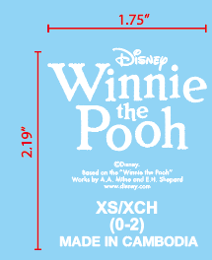 | White | XS | 61 | 19 | 80
 |  |  |  | S | 85 | 15 | 100
 |  |  |  | M | 133 | 27 | 160
 |  |  |  | L | 133 | 27 | 160
 |  |  |  | XL | 133 | 77 | 210
 |  |  |  | 2X | 85 | 15 | 100
 |  |  |  | 3X | 85 | 15 | 100

箱贴
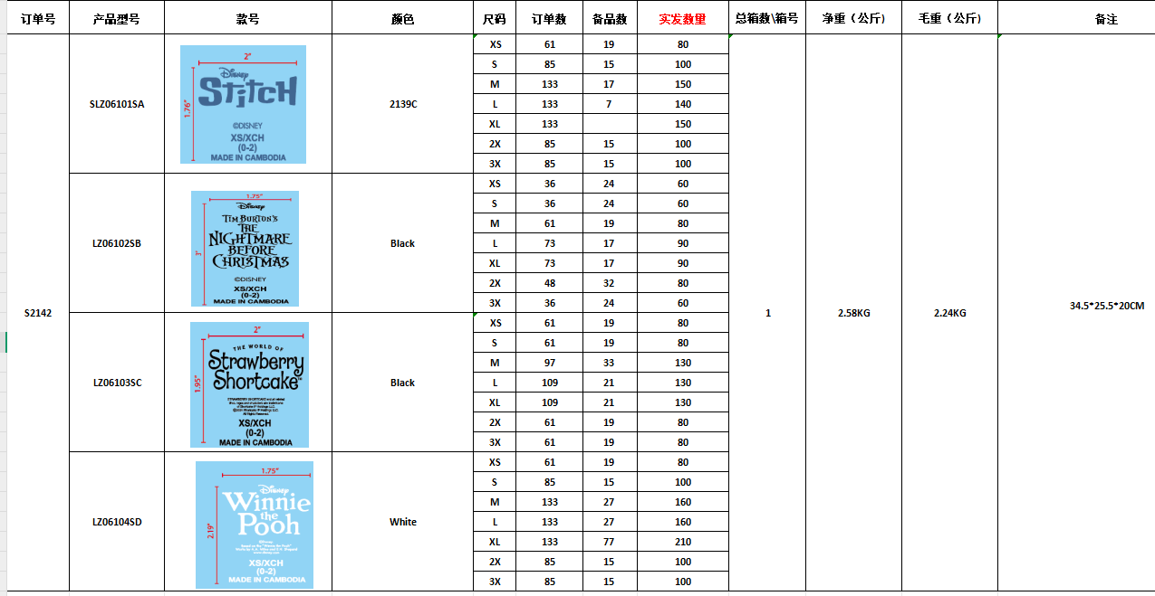
 |  |  | 装箱明细
Factory name (工厂名称)
PO. Number(订单号) | S2142
Product Code.(产品编号) | LZ06101SA史迪奇 LZ06102SB僵尸新娘 LZ06103SC草莓女孩 LZ06104SD维尼熊 | Carton No.(箱号):
Inner Packages(包装方式） | 详见右侧明细 | 1/1
Carton Dimension（箱规） | 34.5*25.5*20CM
Gross Weight（毛重） | 2.58KG
Net Weight（净重） | 2.24KG
Remark（备注）

